★個人名フォーマット★
個人名印刷用フォーマット
No.000000 担当：●●
学校名
ご担当者名
商品名
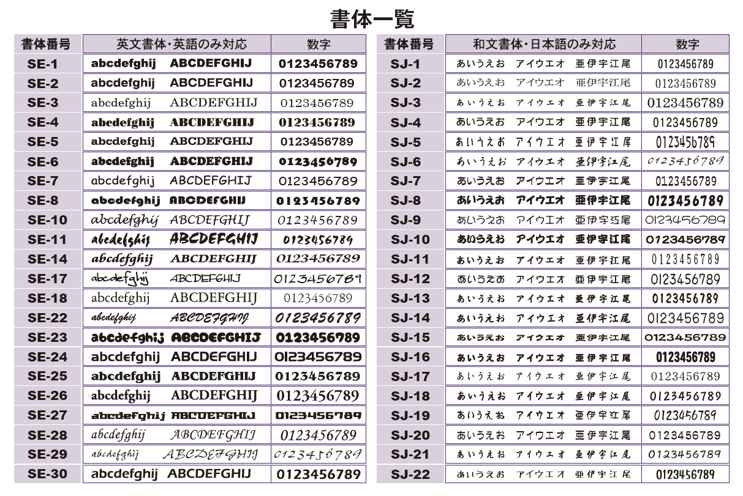
書体

※文字数に制限はございませんが、デザインによって印刷可能範囲が狭い場合は
文字が細く、読みづらくなる可能性がございます。
※文字数の長さに関わらず、フォントサイズは統一です。（横幅のみ調節）
※日本語も可能ですが、一部外字はご対応できない場合がございます。
ご了承ください。
※この行より上に行を追加しないでください。
通し番号 | クラス | 商品に印刷するお名前
1
2
3
4
5
6
7
8
9
10
11
12
13
14
15
16
17
18
19
20
21
22
23
24
25
26
27
28
29
30
31
32
33
34
35
36
37
38
39
40
41
42
43
44
45
46
47
48
49
50
51
52
53
54
55
56
57
58
59
60
61
62
63
64
65
66
67
68
69
70
71
72
73
74
75
76
77
78
79
80
81
82
83
84
85
86
87
88
89
90
91
92
93
94
95
96
97
98
99
100
101
102
103
104
105
106
107
108
109
110
111
112
113
114
115
116
117
118
119
120
121
122
123
124
125
126
127
128
129
130
131
132
133
134
135
136
137
138
139
140
141
142
143
144
145
146
147
148
149
150
151
152
153
154
155
156
157
158
159
160
161
162
163
164
165
166
167
168
169
170
171
172
173
174
175
176
177
178
179
180
181
182
183
184
185
186
187
188
189
190
191
192
193
194
195
196
197
198
199
200
201
202
203
204
205
206
207
208
209
210
211
212
213
214
215
216
217
218
219
220
221
222
223
224
225
226
227
228
229
230
231
232
233
234
235
236
237
238
239
240
241
242
243
244
245
246
247
248
249
250
251
252

弊社使用①
このシートは弊社使用欄です。
お客様は編集しないようお願いいたします。
1 | 2 | 3 | 4
5 | 6 | 7 | 8
9 | 10 | 11 | 12
13 | 14 | 15 | 16
17 | 18 | 19 | 20
21 | 22 | 23 | 24
25 | 26 | 27 | 28
29 | 30 | 31 | 32
33 | 34 | 35 | 36
37 | 38 | 39 | 40
41 | 42 | 43 | 44
45 | 46 | 47 | 48
49 | 50 | 51 | 52
53 | 54 | 55 | 56
57 | 58 | 59 | 60
61 | 62 | 63 | 64
65 | 66 | 67 | 68
69 | 70 | 71 | 72
73 | 74 | 75 | 76
77 | 78 | 79 | 80
81 | 82 | 83 | 84

弊社使用②
このシートは弊社使用欄です。
お客様は編集しないようお願いいたします。
85 | 86 | 87 | 88
89 | 90 | 91 | 92
93 | 94 | 95 | 96
97 | 98 | 99 | 100
101 | 102 | 103 | 104
105 | 106 | 107 | 108
109 | 110 | 111 | 112
113 | 114 | 115 | 116
117 | 118 | 119 | 120
121 | 122 | 123 | 124
125 | 126 | 127 | 128
129 | 130 | 131 | 132
133 | 134 | 135 | 136
137 | 138 | 139 | 140
141 | 142 | 143 | 144
145 | 146 | 147 | 148
149 | 150 | 151 | 152
153 | 154 | 155 | 156
157 | 158 | 159 | 160
161 | 162 | 163 | 164
165 | 166 | 167 | 168

弊社使用③
このシートは弊社使用欄です。
お客様は編集しないようお願いいたします。
169 | 170 | 171 | 172
173 | 174 | 175 | 176
177 | 178 | 179 | 180
181 | 182 | 183 | 184
185 | 186 | 187 | 188
189 | 190 | 191 | 192
193 | 194 | 195 | 196
197 | 198 | 199 | 200
201 | 202 | 203 | 204
205 | 206 | 207 | 208
209 | 210 | 211 | 212
213 | 214 | 215 | 216
217 | 218 | 219 | 220
221 | 222 | 223 | 224
225 | 226 | 227 | 228
229 | 230 | 231 | 232
233 | 234 | 235 | 236
237 | 238 | 239 | 240
241 | 242 | 243 | 244
245 | 246 | 247 | 248
249 | 250 | 251 | 252

